Tanulasi_sorrend
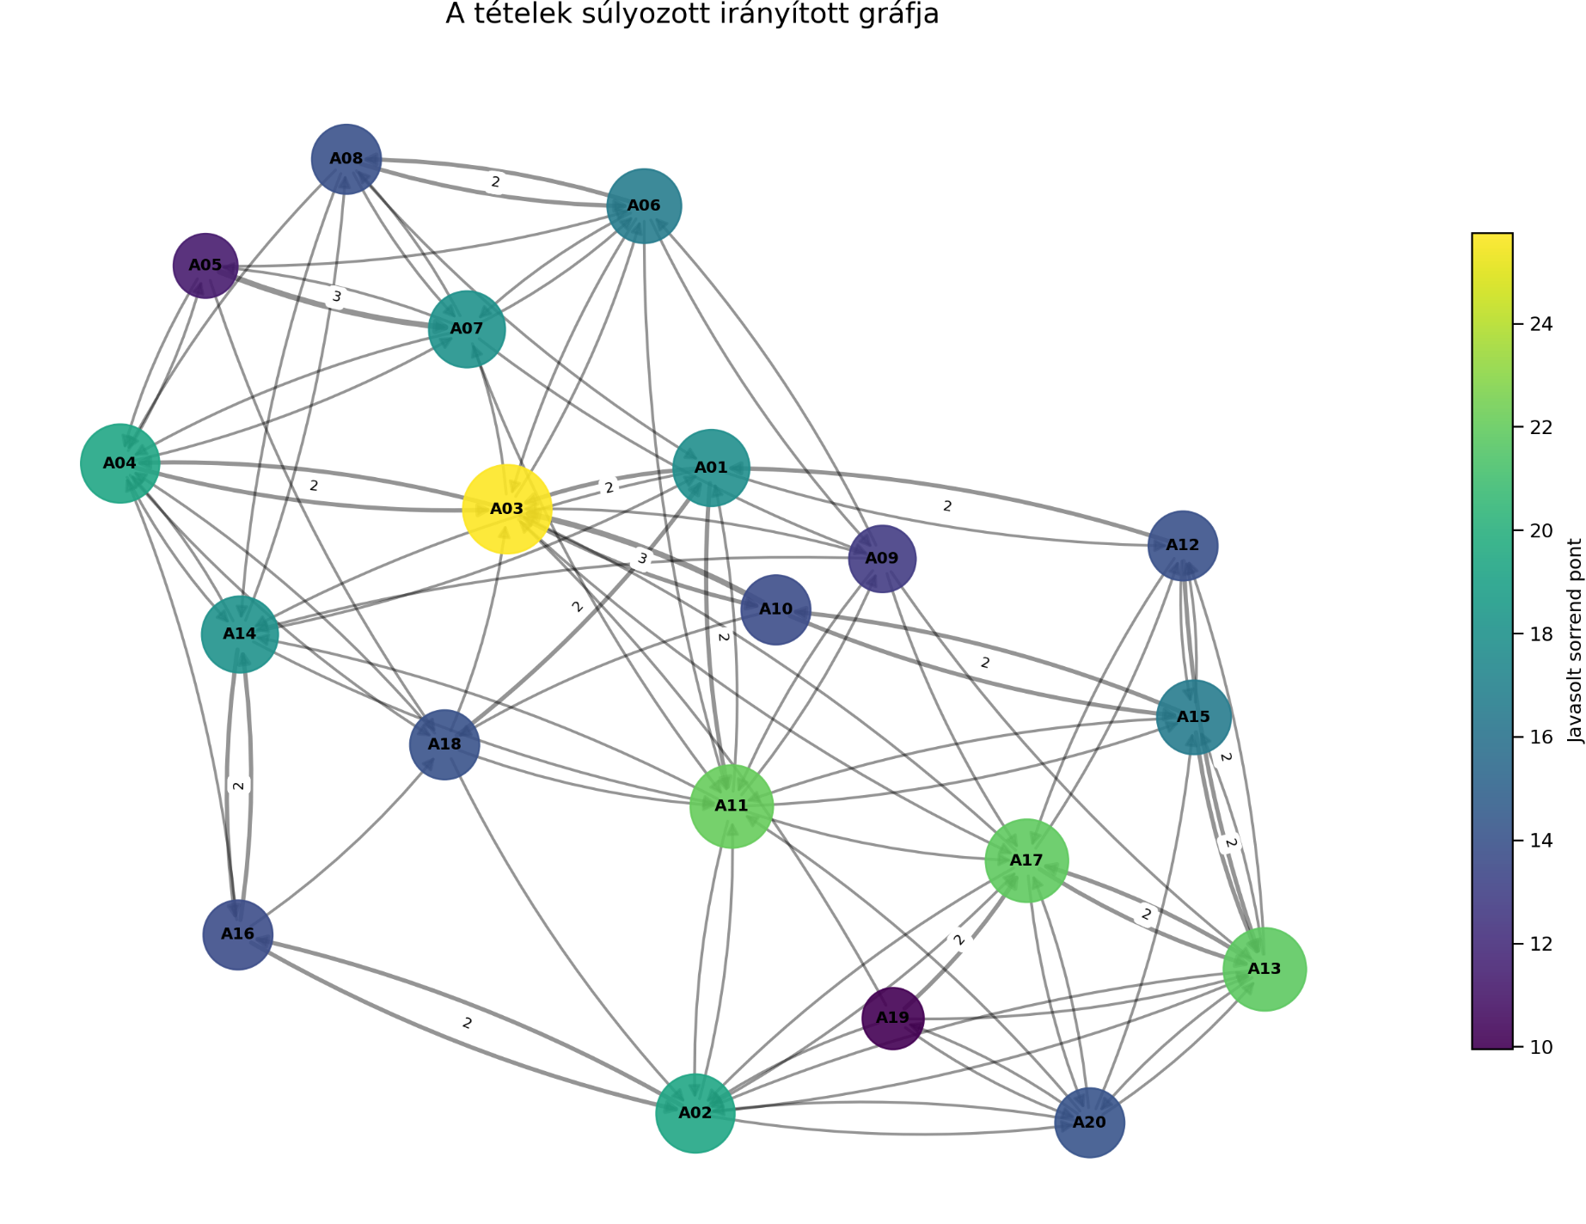
Az A-blokkban A03 a legerősebb gerinctétel. Ez teljesen logikus: a hozzáférésvédelem rákapcsolódik az azonosításra, fizikai biztonságra, tűzfalakra, VPN-re, adatbiztonságra és szabályozási gondolkodásra is. Ha A03 nincs a helyén, akkor nagyon sok másik tétel csak listázás lesz.
1. Gerinc / alapozó információbiztonsági tételek
A03, A11, A17, A13, A02, A04
Ezek adják az A-blokk működési vázát:
hozzáférésvédelem,
incidenskezelés,
ISMS,
kockázatkezelés,
szervezeti biztonság,
azonosítás és hitelesítés.
Ha ezek rendben vannak, a többi tétel sokkal könnyebben ráakasztható.
2. Kontroll–működtetés–reziliencia blokk
A07, A14, A01, A06, A15, A20, A18, A08
Ez a blokk adja az összefüggő, vizsgán jól hangzó szakmai beszédet:
VPN,
speciális fenyegetések,
információbiztonsági alapelvek,
tűzfalak,
üzletmenet-folytonosság,
NIS2/DORA,
adatvédelem,
hálózatbiztonság.
Itt már nem különálló definíciókat kell tanulni, hanem átvezetéseket: például A14 social engineering → A04 MFA → A03 hozzáférésvédelem → A11 incidenskezelés.
3. Speciális / technológiai / irányítási kiegészítő blokk
A12, A16, A10, A09, A05, A19
Ezek nem jelentéktelenek, csak a gráf alapján kevesebb másik tétel mutat rájuk. Ettől még vizsgán simán lehetnek fontosak, de tanulási sorrendben könnyebb őket a gerincre ráépíteni.
Ha A03, A11, A17, A13, A02, A04 nincs rendben, akkor az egész A-blokk billeg.
Ezekből tudsz majd természetesen átvezetni:
A03-ból A04, A06, A07, A10 felé,
A11-ből A14, A15, A20 felé,
A17-ből A02, A12, A13, A20 felé,
A13-ból A12, A15, A20 felé.
A gráf alapján tehát az A-blokk nem technológiai tételsor elsősorban, hanem kockázat–kontroll–működtetés–megfelelés logikájú rendszer. Ha ezt érted, sokkal könnyebb lesz nem bemagoltan, hanem éretten felelni.
Model: GPT5.5 Thinking
Javasolt_sorrend | Tétel | Cím | Javasolt_sorrend_pont
1 | A03 | Hozzáférésvédelem | 25.75
2 | A11 | Incidenskezelés | 22.10
3 | A17 | Az ISMS bevezetése és működtetése | 21.90
4 | A13 | Kockázatkezelés | 21.80
5 | A02 | Szervezetek informatikai biztonsága | 19.30
6 | A04 | Azonosítás és hitelesítés | 19.30
7 | A07 | VPN | 17.95
8 | A14 | Speciális fenyegetések | 17.95
9 | A01 | Információbiztonság, IT biztonság | 17.75
10 | A06 | Tűzfalak | 16.60
11 | A15 | Üzletmenet folytonosság, katasztrófa utáni helyreállítás | 16.50
12 | A20 | NIS2, DORA | 14.10
13 | A18 | Adatvédelem | 14.00
14 | A08 | Hálózatbiztonság | 13.90
15 | A12 | Információbiztonsági kockázatelemzés | 13.90
16 | A16 | Információbiztonsági tudatosság | 13.70
17 | A10 | Fizikai biztonság | 13.60
18 | A09 | Végponti védelem | 12.75
19 | A05 | PKI | 11.20
20 | A19 | COBIT, ITIL | 9.95

